Utente
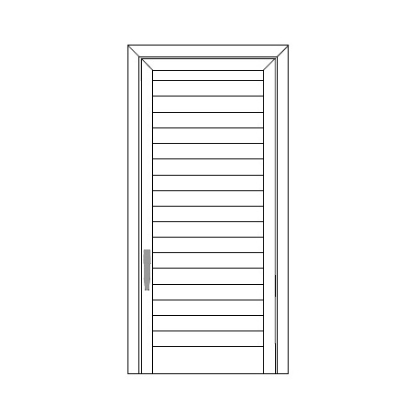
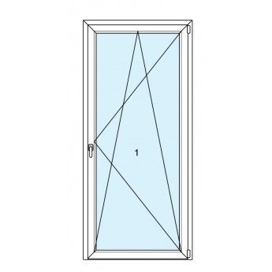
 | Larghezza | Larghezza | Larghezza |  | Larghezza
 | Altezza | Altezza | Altezza |  | Altezza

 | Larghezza | Larghezza | Larghezza |  | Larghezza
 | Altezza | Altezza | Altezza |  | Altezza

 | Larghezza | Larghezza | Larghezza |  | Larghezza
 | Altezza | Altezza | Altezza |  | Altezza

 | Larghezza | Larghezza | Larghezza |  | Larghezza
 | Altezza | Altezza | Altezza |  | Altezza

 | Larghezza | Larghezza | Larghezza |  | Larghezza
 | Altezza | Altezza | Altezza |  | Altezza

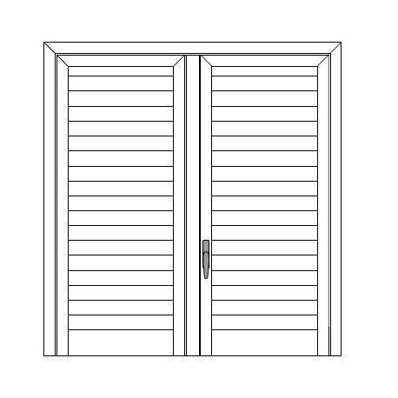
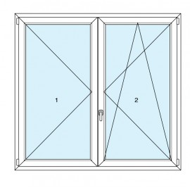
 | Larghezza | Larghezza | Larghezza | 120 | Larghezza
 | Altezza | Altezza | Altezza | 130 | Altezza

 | Larghezza | Larghezza | Larghezza |  | Larghezza
 | Altezza | Altezza | Altezza |  | Altezza

 | Larghezza | Larghezza | Larghezza |  | Larghezza
 | Altezza | Altezza | Altezza |  | Altezza

 | Larghezza | Larghezza | Larghezza |  | Larghezza
 | Altezza | Altezza | Altezza |  | Altezza

 | Larghezza | Larghezza | Larghezza |  | Larghezza
 | Altezza | Altezza | Altezza |  | Altezza

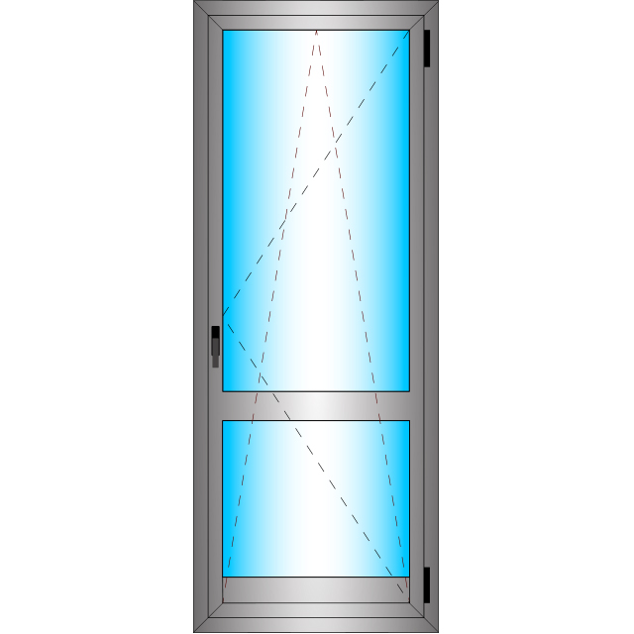
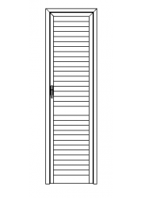 | Larghezza | Larghezza | Larghezza |  | Larghezza
 | Altezza | Altezza | Altezza |  | Altezza

 | Larghezza | Larghezza | Larghezza |  | Larghezza
 | Altezza | Altezza | Altezza |  | Altezza

 | Larghezza | Larghezza | Larghezza |  | Larghezza
 | Altezza | Altezza | Altezza |  | Altezza

 | Larghezza | Larghezza | Larghezza |  | Larghezza
 | Altezza | Altezza | Altezza |  | Altezza

 | Larghezza | Larghezza | Larghezza |  | Larghezza
 | Altezza | Altezza | Altezza |  | Altezza

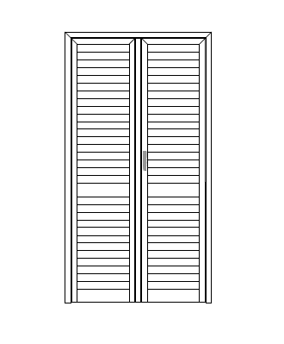
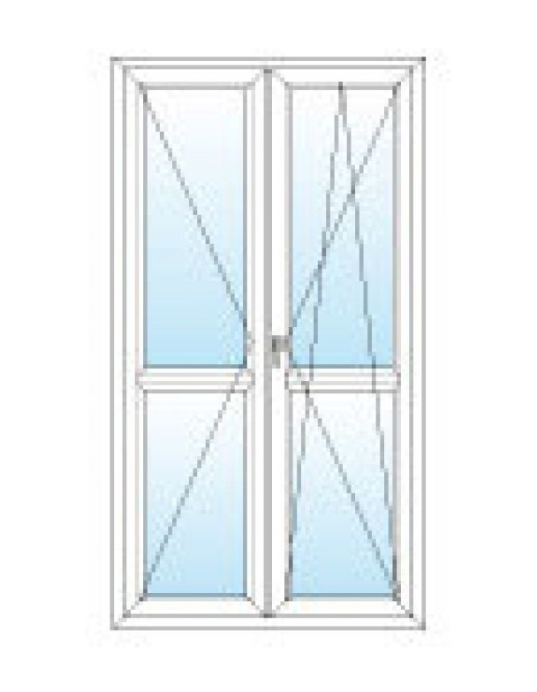
 | Larghezza | Larghezza | Larghezza |  | Larghezza
 | Altezza | Altezza | Altezza |  | Altezza

 | Larghezza | Larghezza | Larghezza |  | Larghezza
 | Altezza | Altezza | Altezza |  | Altezza

 | Larghezza | Larghezza | Larghezza |  | Larghezza
 | Altezza | Altezza | Altezza |  | Altezza

 | Larghezza | Larghezza | Larghezza |  | Larghezza
 | Altezza | Altezza | Altezza |  | Altezza

 | Larghezza | Larghezza | Larghezza |  | Larghezza
 | Altezza | Altezza | Altezza |  | Altezza

 | Telaio Bombato | 0.0
 | Telaio dritto | 0.6 |  |  |  | Anta | 0.0
 | Sottotelaio | 0.2 |  |  |  | Anta | 1.1
 | Anta | 1.1 |  |  |  | Fascione | 0.0
 | T di riporto | 0.0 |  |  |  | Fascione | 0.0
 | 40 x 20 | 0.0 |  |  |  | T di Riporto | 0.0
 | Fascione | 0.0 |  |  |  | T di Riporto | 0.0
 | Zoccolo | 0.0
 | Compensatore | 0.0
 | Mezza Lamella | 0.0
 | Lamella | 0.0
 | Aste

